关系图
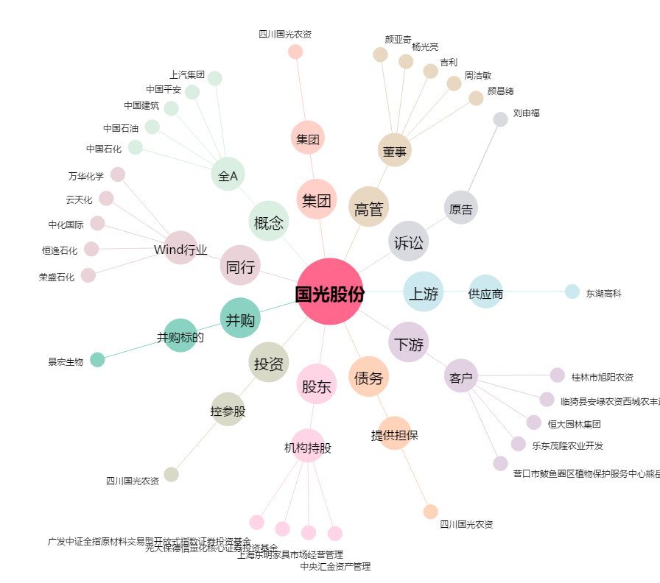
国光股份[002749.SZ] - 关系概览图

